Décodage Signe
Dernier Caractère | valeur | Signe |  | Codage normal d'un chiffre |  | Dernier chiffre avec signe (+ / Crédit) |  | Dernier chiffre avec signe (- / Négatif)
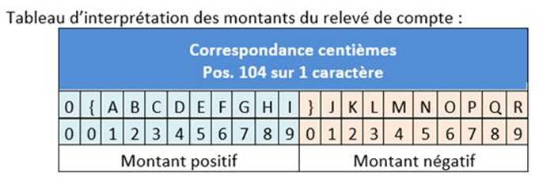
{ | 0 | + |  | F_ |  | C_ |  | D_
} | 0 | - | _0 | 0 | 30 | { | 7B | } | 7D
A | 1 | + | _1 | 1 | 31 | A | 41 | J | 4A
B | 2 | + | _2 | 2 | 32 | B | 42 | K | 4B
C | 3 | + | _3 | 3 | 33 | C | 43 | L | 4C
D | 4 | + | _4 | 4 | 34 | D | 44 | M | 4D
E | 5 | + | _5 | 5 | 35 | E | 45 | N | 4E | é | 0+
F | 6 | + | _6 | 6 | 36 | F | 46 | O | 4F | è | 0-
G | 7 | + | _7 | 7 | 37 | G | 47 | P | 50
H | 8 | + | _8 | 8 | 38 | H | 48 | Q | 51
I | 9 | + | _9 | 9 | 39 | I | 49 | R | 52
J | 1 | -
K | 2 | -
L | 3 | -
M | 4 | -
N | 5 | -
O | 6 | -
P | 7 | -
Q | 8 | -
R | 9 | -

